产品确认书 V3.0
产品需求确认书
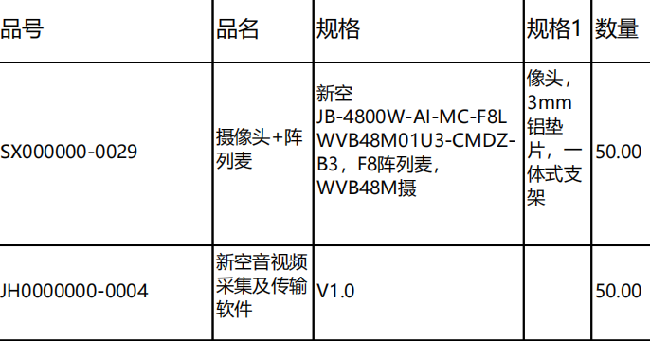
客户基础信息 | 客户名称 | 东莞市触美电子科技有限公司
 | 新空机型名称 | MC-F8LWVB48M01U3-CMDZ-B4
 | 客户物料代码 | 音视频：SX000000-0029 软件：JH0000000-0004
客户需求信息 | 阵列麦信息 | F款8MIC | 固件
 | 摄像头信息 | BWV4800W-镜像 | 固件
 | 采样率 | 16K
 | 板卡型号
 | 是否带支架 | 23mm一体式支架，加1mm圆形垫片，3mm铝垫片
 | FFC长度 | 连接主板200mm，麦连接麦125 FFC
 | 是否带线材 | R否 □是
 | 是否带摄像头连接线 | R无 □150mm □300m
 | 是否需要散热铝片和导热硅胶： | □否 R是（注意: ）
 | 是否带转接小板 | R否 □是（默认带1500mm长FFC线）
 | 备注
 | 出货方式 | □PCBA R内置发货 □外置发货
更新信息 | 上次更新时间
 | 本次更新时间 | 2024-03-11

拟制：吴卓霓 |  |  |  | 版本V3.0

订单评审表240514
新空电子订单评审记录表

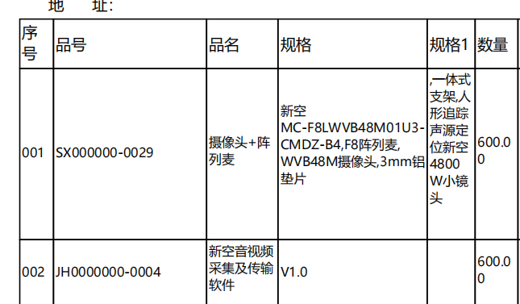
销管 | 客户名称 | 东莞市触美电子科技有限公司 | 订单数量 | 600 | 责任人
 | 机型名称 | MC-F8LWVB48M01U3-CMDZ-B4 |  |  | 吴卓霓
 | 客户交期 |  | 备 注
 | 评审原因 | R提货需求 □客户需求调整确认（□涉及库存）
硬件 | BOM完成时间 | 2024-03-12 |  |  | 责任人
 | Gerber名称 |  |  |  | 黄宇东
 | 备注：
软件 | 固件：暂无 |  |  |  | 责任人
 |  |  |  |  | 苏明炜
 | 备注：
结构 | 备注：无 |  |  |  | 责任人
 |  |  |  |  | 张国庭

生产 | 物料齐套时间 |  |  |  | 责任人
 | 生产完成时间 |  |  |  | 杨佳霖
 | 备注： |  |  |  |  | p
消耗库存
会 议 记 录

